All.C - Istruzioni
Guida alla compilazione:
Ogni Partner sarà chiamato alla compilazione di un foglio "Partner" dove saranno raccolti i dati economici del Progetto per ogni Ente.
E' possibile scegliere tra 5 tipologie di figure: Università, Grande Impresa, Media Impresa, Piccola Impresa ed EPR.

Foglio Partner:
1) Inserire Tipologia del Ricercatore (colonna D); solo per le Università sarà disponibile la voce RTDa legge 240/2010
2) Inserire il numero di mesi/persona della risorsa (colonna G);
3) Inserire % agovolazioni localizzate nelle Regioni del Mezzogiorno (colonna M);
4) Inserire il budget richiesto per Costi per materiali, attrezzature e licenze, Costi per servizi di Consulenza Specialistica, altre tipologie di costo e relativa quota % agevolazioni localizzate nelle Regioni del Mezzogiorno (riga 21);
5) Compilare la tabella delle righe 42-43 con il dettaglio sui nuovi reclutamenti; solo per le Università sarà disponibile la voce RTDa legge 240/2010
6) Controllare che il riepilogo della tabella automatica sia corretto.

Foglio Proponente Riepilogo:
1) Compilare le righe dalla 2 alla 4 con le informazioni richieste;
2) Compilare le righe dalla 9 in giù e fino alla colonna AL in base al numero dei Partner;
3) Controllare che le informazioni della tabella Costi di A14 siano complete.

Documenti utili alla compilazione:
Inserire link al bando emanato dallo Spoke
Bando Avviso MUR n.341 del 15 marzo 2022
Linee guida per la Rendicontazione

Definizioni:
Personale strutturato: Ricercatori dipendenti, già assunti dal Partner di progetto.
Nuove assunzioni: Ricercatori assunti specificatamente per il Progetto.
RTDa legge 240/2010: Ricercatore a tempo determinato di cui all'articolo 24, comma 3, lettera b) Legge 240 del 2010.
Costo standard del Personale: art. 6.2.1 Spese di personale delle Linee guida per la rendicontazione
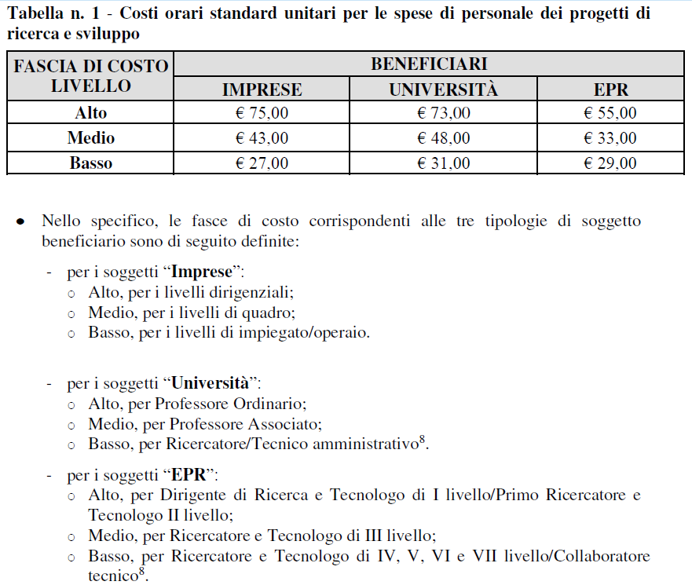
Percentuali di Agevolazione: Art. X del Bando
Campi di intervento 022, 023, 006: Articolo 3 (Dotazione finanziaria dell’avviso) e Articolo 7 (Criteri di ammissibilità) dell'Avviso MUR n.341 del 15 marzo 2022
Regioni del Mezzogiorno: Articolo 3.3 dell'Avviso MUR n.341 del 15 marzo 2022

Per info e supporto: inserire contatto Spoke

